СЧЕТ
 | Салон Hi-Fi техники и AV-инсталляций "АМАДЕУС"
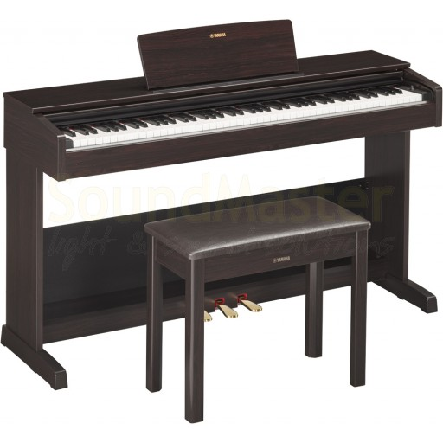
ФЛП Карпатий В.А.

ИНН 2920316499, № свид.414770
Р/с 26051000018244, Банк "УКРСИББАНК" МФО 351005
Адрес 52005,Днепропетровская обл., Днепровский р-н,
пгт. Слобожанский, ул. Строителей, 16, кв. 121
Тел. 0503630273,0978813729, salonamadeus@ua.fm

Покупатель :

 |  | Счет-фактура № А-2110181

Товар |  |  |  | Цена за ед. | Кол-во | Сумма
Цифровое пианино Yamaha Arius YDP-103 |  |  |  | 24,800.00 грн. | 1 | 24,800.00 грн.

ИТОГО : |  |  |  |  |  | 24,800.00 грн.

Общая сумма: |  | двадцать четыре тысячи восемьсот грн. 00 коп.

 |  |  | Выписал (а) …………………………………….

